DATOS DE LA EMPRESA
 FORMULARIO DE INSCRIPCIÓN TEMPORADA 26/27
Rellena el formulario y envíanoslo cumplimentado a info@padelempresas.com |  |  |  | Fecha
DATOS DE LA EMPRESA / EQUIPO
NOMBRE EMPRESA
NOMBRE DEL EQUIPO
CAPITÁN DEL EQUIPO
EMAIL DE CONTACTO |  |  | DÍA PREFERENTE DE JUEGO |  | * INDÍCANOS EL DÍA DE LUNES A JUEVES EN EL QUE PREFERÍS JUGAR
TELÉFONO DE CONTACTO CAPITÁN |  |  | DÍA DE NO JUEGO |  | * INDÍCANOS EL DÍA DE LUNES A JUEVES EN EL QUE NO QUERÉIS QUE SE OS FECHEN PARTIDOS
CATEGORÍA | MASCULINA (3 PAREJAS MASCULINAS) O MIXTA (1 PAREJA MASCULINA, 1 PAREJA FEMENINA Y 1 PAREJA MIXTA)

DATOS DE FACTURACIÓN
NOMBRE / RAZÓN SOCIAL |  |  | NIF O CIF
DIRECCIÓN |  |  | POBLACIÓN / CP

OPCIONES DE INSCRIPCIÓN
TORNEOS |  | PARTIDOS | FECHAS | PRECIO | MARCA CON UNA X
CIRCUITO TEMPORADA 26/27 Welcome Pack con 12 camisetas oficiales de regalo y botes de bolas para cada partido |  | MÍNIMO 48 PARTIDOS 16 ENFRENTAMIENTOS | OCTUBRE - JUNIO | 1.500 € + IVA
LIGA OTOÑO / INVIERNO Welcome Pack con botes de bolas para cada partido |  | MÍNIMO 24 PARTIDOS 8 ENFRENTAMIENTOS | OCTUBRE - FEBRERO | 750 € + IVA
LIGA PRIMAVERA Welcome Pack con botes de bolas para cada partido |  | MÍNIMO 24 PARTIDOS 8 ENFRENTAMIENTOS | FEBRERO - JUNIO | 750 € + IVA
COMPLETA TU INSCRIPCIÓN CON CAMISETAS ADICIONALES CON EL LOGO DE TU EMPRESA
CAMISETA OFICIAL DE LA LIGA |  | PRECIO |  | UNIDADES | PRECIO TOTAL (sin iva)
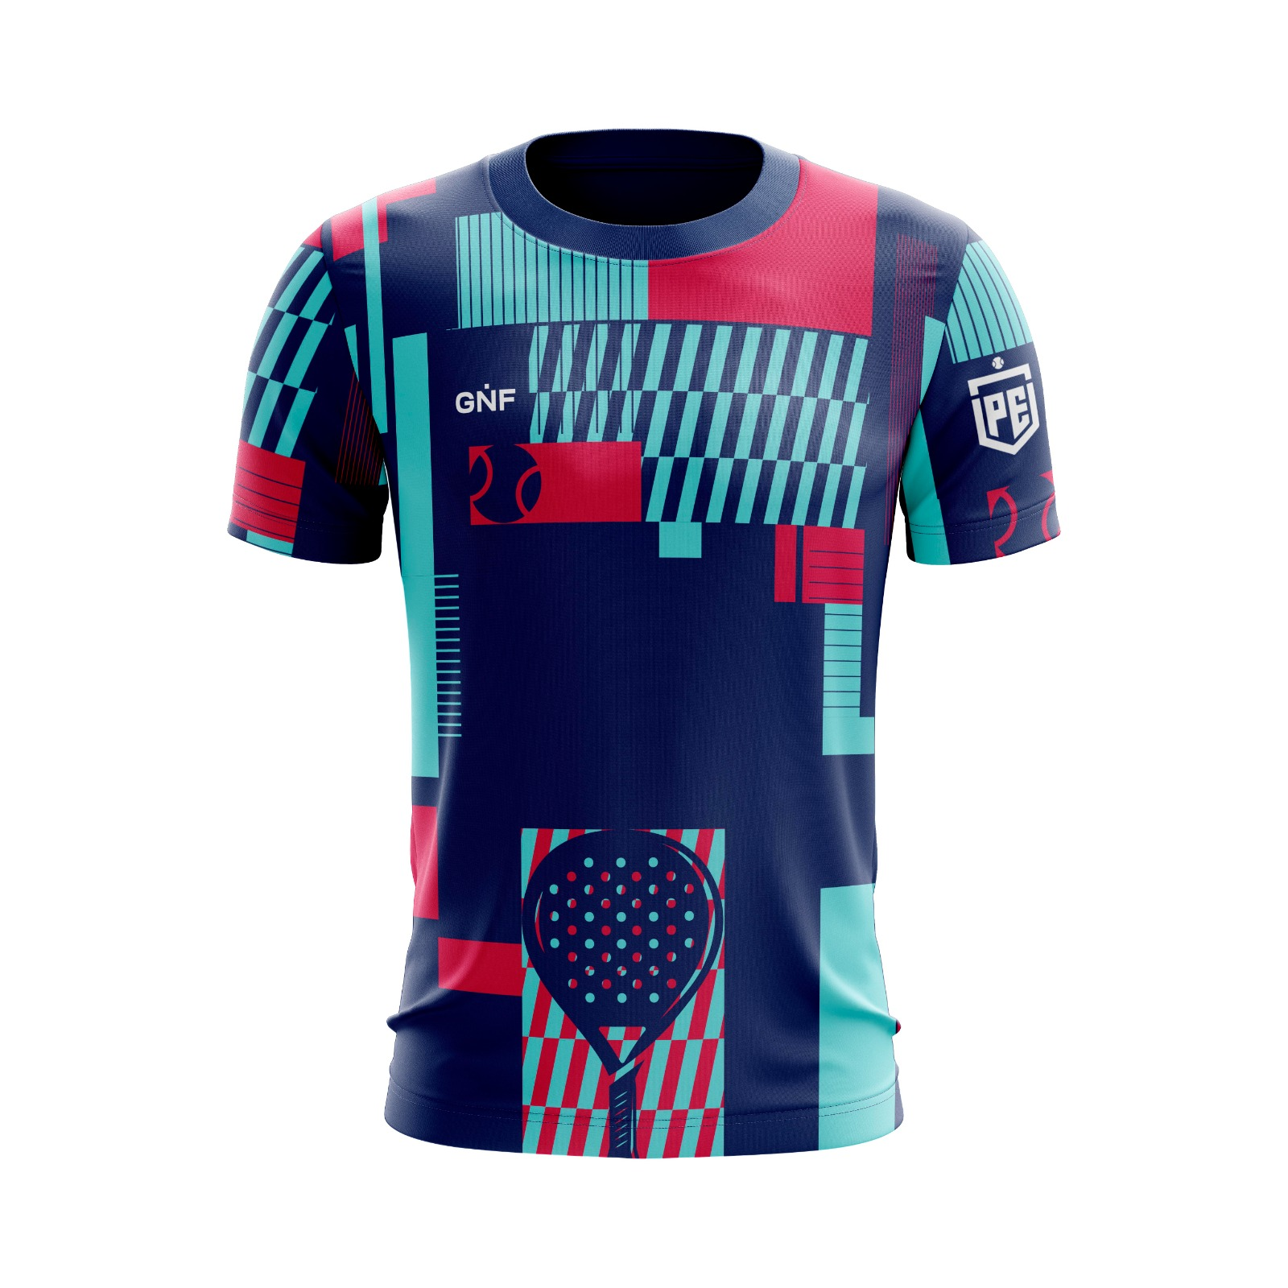 |  | 17,50€ + IVA |  |  | 0.00 €

FORMAS DE PAGO
Una vez recibido el formulario de inscripción emitiremos la factura para poder realizar el pago. La inscripción se realizará en un único pago antes del comienzo de la liga.

TRATAMIENTO DE DATOS Y DERECHOS DE IMÁGEN
Responsable: LANDES EVENTOS,S.L. - NIF: B84943018 - Dirección: Av Santuario Valverde 86, C, 1ºC. Teléfono: 605481659 Correo electrónico: info@runningempresas.com “En nombre de la empresa tratamos la información que nos facilita con el fin de prestarles el servicio solicitado, realizar la facturación del mismo. Los datos proporcionados se conservarán mientras se mantenga la relación comercial o durante los años necesarios para cumplir con las obligaciones legales. Los datos no se cederán a terceros salvo en los casos en que exista una obligación legal. Usted tiene derecho a obtener confirmación sobre si en LANDES EVENTOS,S.L. estamos tratando sus datos personales por tanto tiene derecho a acceder a sus datos personales, rectificar los datos inexactos o solicitar su supresión cuando los datos ya no sean necesarios. Padelempresas dispone de un espacio en distintas redes sociales donde informa y hace difusión de sus actividades, en estas páginas web o redes sociales pueden aparecer publicadas imágenes en las cuales aparezcan individualmente o en grupo los participantes de nuestros torneos. Dado que el derecho a la propia imagen está reconocido en el artículo 18.1 de la Constitución y regulado por la Ley 5/1982, de 05 de mayo, sobre la propia imagen, desde Padelempresas os solicitamos el consentimiento para poder publicar fotografías y vídeos donde aparezcan las caras de los participantes, estén o no claramente identificadas. Asimismo, de acuerdo con lo establecido en la Ley Orgánica 15/1999, de 13 de diciembre, de protección de Datos de Carácter Personal, otorgo mi consentimiento para que mis datos sean incluidos en ficheros bajo la titularidad de Padelempresas, y declaro estar informado sobre los derechos de acceso, rectificación, cancelación y oposición que podré ejercitar dirigiéndome por escrito a Landes Eventos, S.L., Avda. Santuario de Valverde, 86, 28049 de Madrid. Los jugadores detallados en este listado autorizamos a que nuestros datos personales,
Por todo ello, solicito su autorización para mantenerle informado sobre los contratados y el uso de las imágenes acorde a lo descrito en el párrafo anterior:
 | SI |  | NO

 | WWW.PADELEMPRESAS.COM INFO@PADELEMPRESAS.COM TLF: 91 513 83 74

